2021.11
통신,방송,광고계 소식 & 컨텐츠,마케팅,PR소식 - 11월 Issue 요약

★ KT “최장 장애시간 89분의 10배인 15시간 피해 보상”
- KT가 지난달 발생한 네트워크 장애와 관련, 실제 장애시간 89분의 10배 수준인 15시간 분의 요금을 보상 기준으로 확정 : 특히 소상공인의 경우 10일분 서비스 요금이라는 별도 기준을 적용
- . KT는 고객들의 개별 문의와 신청의 불편을 최소화하고 보상 누락을 방지하기 위해 별도 신청 없이 12월 청구되는 11월 이용 요금분에서 보상금액을 일괄 감면할 방침
※ 기존 KT 이용약관에서는 피해 보상 기준을 연속 3시간 이상 서비스를 제공받지 못하거나 한 달 누적 6시간을 초과해 서비스를 제공받지 못할 경우 청구금액 8배를 손해배상하도록 명시
- 이번 피해가 최대 89분에 그친 만큼 약관대로라면 KT가 보상할 근거는 없었지만 현재 이용약관은 음성 통화 위주 서비스 제공 시기에 마련된 것인 만큼 데이터 중심 서비스를 제공하는 현재 상황에 적절치 못하다는 지적에 KT는 이번 보상안을 마련
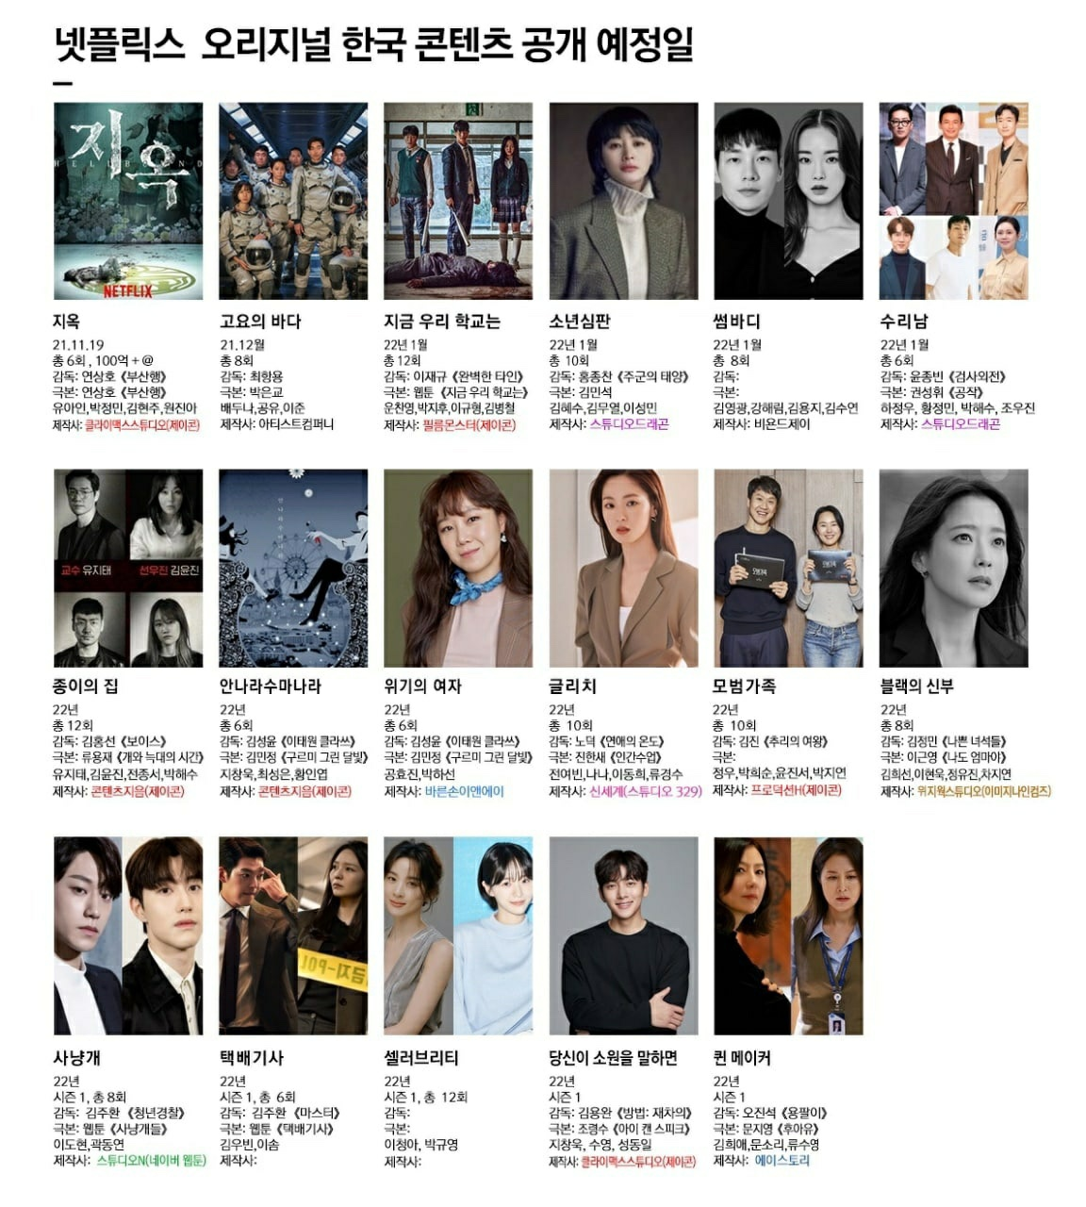
★ '오징어게임' 반짝 인기 NO…K콘텐츠 넘어 K플랜트 시대
- 국내 드라마 관계자들에 따르면 미국, 유럽 등 콘텐츠 시장 규모가 큰 지역들을 포함 동남아시아 등 오랫동안 한류가 큰 인기를 끌었던 지역들에서도 협업 콜이 증가하는 추세
- 외국 제작사들의 제안은 콘텐츠 원천 소스, 새로운 스토리의 발굴과 공동 콘텐츠 기획, 제작등 다양함
※ ‘스위트홈’, ‘킹덤’, ‘사랑의 불시착’ 등을 제작한 국내 제작사인 스튜디오드래곤 : 미국 할리우드 제작사 스카이댄스와 콘텐츠 공동제작/ 투자를 위한 전략적 파트너십 체결
이들은, ‘호텔델루나’ 리메이크를 공동 기획 및 제작하기로 했으며, 미스터리 판타지 장르의 ‘더 빅 도어 프라이즈(The Big Door Prize)’ 공동 기획 제작 계약도 체결
- 해외 진출 감독 : 영화 ‘올드보이’, ‘스토커’, ‘신세계’, ‘아가씨’ 촬영을 책임진 것으로 유명한 정정훈 감독은 할리우드에 진출한 최초의 촬영감독
(정정훈 촬영감독은 현재 미국에 정착해 ‘호텔 아르테미스’, ‘커런트 워’, ‘좀비랜드:더블탭’ 등에 참여했으며 ‘라스트 나잇 인 소호’ 개봉을 앞둔 상황)
- 한국 콘텐츠들이 우수한 작품성을 인정받으며 한국 제작 스태프들에 대한 해외의 관심이 커진 덕분이며, 스태프들의 해외진출도 앞으로 더 많아질 거라는 게 업계의 전망
- 영화 ‘올드보이’, ‘친절한 금자씨’, ‘박쥐’, ‘아가씨’ 등의 작품으로 세계 무대에서 인정을 받은 박찬욱 감독은 영국 BBC의 드라마인 ‘리틀 드러머 걸’로 첫 TV드라마에 도전

★ '오징어게임' 美누적시청 30억분 돌파, 아시아 최초 신기록 또!
- 미국 연예매체 데드라인은 28일(현지시간) "한국의 넷플릭스 블록버스터 시리즈 '오징어게임'이 주간 누적 시청시간 30억분을 넘은 6번째 타이틀이 됐다'라고 보도
- 닐슨 미국 스트리밍 순위에서는 9월27일부터 10월3일까지 1위를 반복하며 톱10을 지배했으며 지난주에도 누적시청시간 19억분으로 1위에 랭크
※ 넷플릭스는 전세계적으로 1억4200만가구가 '오징어게임'을 시청한 것으로 추산
역대 미국 스트리밍 통계 주간 누적 시청시간 30억분 초과 작품 : '오징어게임', 'YOU', 'Tiger King' 'Ozark' 'The Umbrella Academy' 'The Crown' 등 총6편

★ 디즈니+라는 ‘센 놈’이 온다 (한국 상륙 : 2021.11.12)
- 디즈니, 픽사, 마블, 스타워즈, 내셔널지오그래픽, 스타. 그야말로 ‘어벤져스’ 같은 여섯 개 핵심 브랜드로 무장한 디즈니플러스가 출시를 앞둔 상황
- 《겨울왕국》 《토이스토리》 같은 디즈니·픽사의 애니메이션, 마블스튜디오의 어벤져스 시리즈, 루카스 필름의 스타워즈 시리즈 등 인기를 끈 지식재산권(IP)은 모두 디즈니의 것
- 내셔널지오그래픽의 다큐멘터리, 스타라는 브랜드를 통해 제공할 지역별 오리지널 콘텐츠까지, 친숙한 IP와 새로운 콘텐츠를 양손에 쥔 디즈니가 11월12일 한국에 상륙
- 디즈니가 넷플릭스라는 플랫폼을 위한 콘텐츠 공급자에 머무를 수 있다는 위기 의식. 그것이 디즈니가 OTT 플랫폼을 만들어낸 이유
- 미국 매체 쿼츠는 이로써 디즈니플러스가 약 7000편이 넘는 TV 프로그램 에피소드와 500편의 영화 콘텐츠를 확보한 것이라고 분석
- 디즈니가 보유한 IP는 방대하고, 전 연령대를 아우른다. 마블, 픽사, 내셔널지오그래픽 등 각각의 영상 프랜차이즈를 독자적으로 서비스하면서 다양한 사람들의 취향을 충족
- 출시 첫날 가입자는 1000만 명. 오는 2024년까지 최소 6000만, 최대 9000만 명의 가입자를 유치하겠다던 디즈니플러스는 출시 2년 만에 약 1억1600만 명의 구독자를 확보
- 넷플릭스보다 저렴한 구독료도 디즈니플러스의 무기 : 한국에서 월 이용료는 9900원. 연 이용료는 9만9000원이다. 아이디 하나로 최대 4명까지 동시접속이 가능해 가격 경쟁력
- 정보통신 조사기관 컨슈머인사이트 : 디즈니플러스가 1만원 내외의 요금제를 출시할 경우 전체 OTT 유료 이용자의 19%가 이용 의향
> 20~30대 남성은 마블, 10~30대 여성은 디즈니애니메이션을 선호/ 50대 이상의 남성은 내셔널지오그래픽, 여성은 21세기폭스에 관심
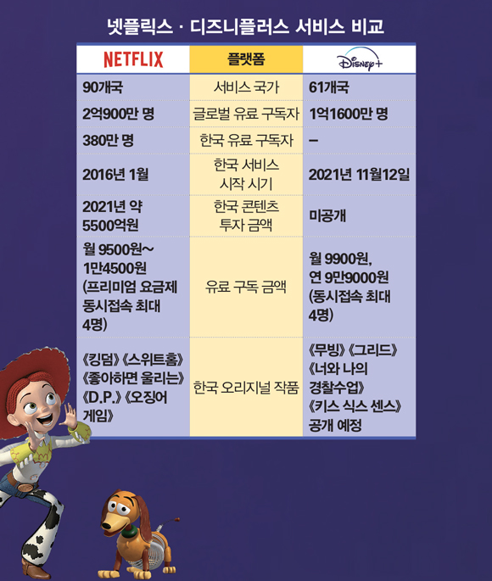
★ CJ ENM이 SM을 포기 못하는 이유…키워드는 ‘디어유?’
- 투자은행(IB)업계에 따르면 CJ ENM은 SM엔터 창립자이자 최대주주인 이수만 총괄 프로듀서가 보유한 지분(18.72%) 인수 협상을 타진 중
- 지난 29일 종가 기준 SM엔터 시가총액(1조8554억원)에 비례한 매각 지분의 산술적인 금액 가치는 3393억원 상당
(여기에 경영권 인수 프리미엄 등을 얹어 6000억~7000억원 안팎에 거래가 될 것으로 전망)
- 당초 카카오(035720) 등도 지분 인수에 관심을 보였지만 현재로선 이탈했다는 평가가 지배적
- SM엔터의 100% 자회사인 디어유는 팬 커뮤니티 플랫폼 ‘버블’을 서비스로 제공 : 버블은 엔터사 소속 아티스트와 팬이 1대 1로 메세지를 주고받는 메신저 기능을 탑재
(향후 단순한 메시지 서비스를 넘어 가상현실 속에서 아티스트와 교류할 수 있는 ‘메타버스(확장 가상세계)’ 팬덤 공간을 마련할 계획도 가지고 있다고 함)
- 11월 상장을 앞두고 메타버스 관심에 불이 붙으면서 공모가도 희망 밴드 최상단을 약 8% 웃도는 2만6000원에 결정
“엔터사에 대한 밸류에이션(기업가치)이 오버밸류(과평가)된 측면은 없지 않다. CJ ENM측이 기대하는 실적 반등 측면에서 본다면 현재 인수 규모는 비싸지 않다고 생각할 수 있다”
- 콘텐츠업계 관계자 전언

광고회사 PT 10~11월 종합편_(기획, 제작, AOR 구분 별도표기)

PT 일자 | 광고주 | 품목 | 빌링 (억원) | 참여사 |  | 기존사 | 선정사(결과) | 메모
2021-11-18 | 금호타이어 | 기업PR | 100 | 대홍기획外 |  | 대홍기획
2021-11-14 | 브레이브 모바일 | 숨고 | 40 | 제일기획, HS AD, 대홍기획, 디렉터스, 오버맨, 모베오
2021-11-10 | 캐롯손해보험 | 캐롯손해보험 | 100 | 대홍기획, TBWA, 한컴, 디블렌트 |  | 디블렌트
2021-11-09 | 원스토어 | 원스토어 | 75 | 대홍기획外 |  | TBWA
2021-11-05 | 카닥 | 카닥 | 39 | HS AD, 대홍기획, 디렉터스
2021-11-05 | ㈜브이씨 | 보이스캐디 | 20 | 휘닉스컴, 하쿠호도제일, 뉴데이즈등 총 11개사 OT 예정
2021-11-04 | 카카오 VX | 골프웨어 | 30 | 이노션, 메이트, 엘베스트
2021-10-29 | 위메이드 | 미르M | 100 | HS AD外
2021-10-28 | LG전자 | 그램 품목 | 45 | HS AD, 엘베스트, TBWA, 디렉터스 |  | 디렉터스
2021-10-27 | CJ | 햅반/ BYO유산균 | 2.76 (Fee) | Dentsu, DDB, 한컴, PHD, 뉴메리크 |  | 한컴
2021-10-26 | CJ제일제당 | 비비고 | 60 | HS AD, TBWA, 오리콤 |  | TBWA | HS AD
2021-10-25 | 하나은행 | 마이데이터 품목 | 20 | 대홍기획, 한컴 (Pool PT)
2021-10-22 | 한국전력공사 | 기업PR | 55 | 대홍外 공개입찰 |  | HS AD
2021-10-21 | 셀리버리 | 신규 품목 | 50 | 이노션, SM C&C, 하쿠호도제일
2021-10-19 | 세스코 | 공기살균기 | 40 | TBWA, 메이트, 애드쿠아, 타이타늄22
2021-10-18 | 라운드 플랫닛 | 전품목 | 50 | DDB外
2021-10-18 | 한국오츠카제약 | 우르오스 | 40 | 이노션, TBWA, SM C&C, 오버맨 |  | SM C&C | 오버맨
2021-10-13 | 한국파파존스 | 파파존스 피자 | 30 | DDB, 오버맨, 디렉터스, KS Idea |  | DDB | DDB
2021-10-12 | KT | 신규 모바일요금제 품목 | 40 | 제일기획, 이노션, 대홍기획 |  |  | 이노션
2021-10-07 | 동아제약 | 판피린 | 20 | SM C&C, 메이트, 더썸컴퍼니
2021-10-07 | 피알앤디컴퍼니 | 헤이딜러 | 100 | 제일기획, SM C&C, 디렉터스컴퍼니, 차이커뮤니케이션 |  | SM C&C | 제일기획
2021-10-07 | 잡코리아 | 알바몬 | 100 | 제일기획, TBWA, 맥켄에릭슨 |  | 메이트 | 제일기획
2021-10-06 | 넥슨 | 신규 게임 품목 | 40 | 제일기획, 이노션, HS AD |  |  | 이노션
2021-10-05 | 엑스바엑스 | 오더플러스 | 5 | 타이타늄22등 총3개사 |  |  | 타이타늄22

광고회사 전파광고(지상파, 종편, CATV한) 11월 매출 _ ※유의※ 타매체 (디지털, 옥외, 인쇄, IPTV등) 집계 미반영
◈ 공중파/ 종편/ CATV 매출 (外매체 제외, 上Cell 지상파 下Cell 종편+케이블 순) : 본 계수는 대외비로 분류됩니다. 단순 영업 참고용으로 외부 유출은 지양/ 회사별 청약완료후, 매월초 당월계수 공유
※ 미집계 순위권內(~TOP 10) Agency : 퍼블리시스원, 차이커뮤니케이션
(단위 : 억원) | 2021. 11 (Start계수) | 전월 마감액 (21'10) | 2021년 ~11 누적계수 | 2020년 ~11 누적계수 | 11月 Client Isuue (전월대비 증감 광고주 한)
제일기획 | 120.0 | 110.0 | 2850.0 | 2438.0 | (증가) 삼성전자
 | 108.0 | 105.0
SUM | 228.0 | 215.0
이노션 | 95.0 | 85.0 | 2498.0 | 1855.0 | (증가) 현대자동차, 뱅크샐러드
 | 107.0 | 105.0
SUM | 202.0 | 190.0
대홍기획 | 70.0 | 70.0 | 1646.0 | 1562.0 | (감소) 롯데지주, 세라젬
 | 80.0 | 70.0
SUM | 150.0 | 140.0
HS AD | 106.0 | 62.0 | 1556.0 | 1578.0 | (증가) LG유플러스, 경동나비엔
 | 103.0 | 75.0
SUM | 209.0 | 137.0
Group M | 70.0 | 44.0 | 911.0 | 923.0 | (증가) 비상엠러닝, 볼보, 구글, 다이슨
 | 72.0 | 54.0
SUM | 142.0 | 98.0
TBWA | 26.0 | 39.0 | 882.0 | 844.0 | (감소) 삼성물산
 | 37.0 | 65.0
SUM | 63.0 | 104.0
SM C&C | 30.0 | 34.0 | 548.0 | 459.0 | (감소) SKT
 | 32.0 | 30.0
SUM | 62.0 | 64.0
오리콤 | 8.5 | 18.0 | 407.0 | 326.0 | (감소) 에이스침대, 금호석유화학, KB국민카드, 넥센타이어
 | 27.8 | 36.8
SUM | 36.3 | 54.8
Dentsu Aegis Network | 14.5 | 11.5 | 381.6 | 330.0 | (신규) 트래블 월렛 (증가) 필립스 (감소) SC제일, 이케아
 | 36.5 | 34.5
SUM | 51.0 | 46.0
한컴 | 0.0 | 6.9 | 204.1 | 86.0 | (종료) KEB 하나은행, 빙그레
 | 5.0 | 9.4
SUM | 5.0 | 16.3

지상파 매출_ 21년 10월 마감 & 21년 11월 시작 (당월 시작계수 추후 변동 가능성)

(단위 : 억원) | 2021. 11 (Start계수) | 2020. 11월 (Start계수) | 2021. 10 (End계수) | 2020. 10 (End계수)
KBS-2TV | 195 | 241 | 208 | 227
MBC-TV | 200 | 232 | 239 | 235
SBS-TV | 230 | 255 | 276 | 246
Total (광고매출 only) | 625 | 728 | 723 | 708

종합/유선채널 매출_2021.11月 (당월 시작계수 추후 변동 가능성)
◈ 종합/유선 방송사 매출 (기타 채널 제외) : 본 계수는 대외비로 분류됩니다. 단순 영업 참고용으로 외부 유출은 지양/ 채널별 마감후, 매월초 전월계수 공유
(단위 : 억원) | 2021. 11 (Start계수) | 2021. 10 (최종마감) | 2021. ~11 누적계수 | 2020. ~11누적계수 | 11月 채널별 증감 (전월대비)
CJ E&M | 390 | 455 | 4542 | 3667 | (증가) OGN, DIA TV (감소) tvN, OCN, OCN Thrills, Mnet, story, Olive, CGV, Superaction, Onstyle, 중화TV, tvN Show, Tooniverse, tvN Drama
JTBC mediacomm | 126 | 207 | 2098 | 1935 | (감소) JTBC, JTBC2, JTBC4, Fox Sports, Golf
TV Chosun | 85 | 110 | 1258 | 1494 | N/A
MBN | 85 | 130 | 1156 | 1054 | N/A
Channel A | 80 | 120 | 1107 | 918 | N/A
MBC Plus | 70 | 88 | 903 | 821 | (감소) sports+1, sports+2, every1, dramaNET, Music, ON
KBS N | 61 | 71 | 736 | 640 | (증가) KBS Drama, KBS W (감소) N sports, Kids, N life, JOY
T Cast | 47 | 47 | 518 | 511 | (증가) Screen, CH view, Drama cub (감소) E, Champ, FOX, CineF, Foxlife, FashionN, FX
SBS Plus | 40 | 40 | 490 | 437 | (증가) funE (감소) Plus
SBS MediaNET | 30 | 50 | 411 | 314 | (감소) Golf, Sports, CNBC, SBS Biz, SBS F!, Nick, MTV
IHQ | 24 | 21 | 251 | 288 | (증가) IHQ, Sandbox+, Dramax, K-Star
SPOTV | 12 | 13 | 193 | 182 | N/A

KAI (광고경기 전망지수) _ 2021 11월 전망
◈ KAI지수 : 전국 주요 광고주(458개) 대상의 온라인/ 전화 사전조사를 토대로 한, 국내 주요 광고매체의 경기변동을 주기적으로 조사/ 광고 경기를 진단함 _ KOBACO
KAI가 기준치인 100인 경우 광고비 증가 응답업체수와 광고비 감소 응답업체수가 같음을 의미하며, 100초과인 경우에는 광고비 증가 ▶ 응답 업체수가 광고비 감소 응답체 수보다 많음을, 100미만인 경우 에는 그 반대임을 나타냄

[매체별 전망] : 100KAI 초과 상위 매체 ▶ 온라인/모바일 배너 강세 (外 100이하 지수로 전망)

[광고주 업종별 전망] : 100KAI 초과 상위 업종 ▶ 비영리단체/공공기관> 신문서적/문구류> 식료품/비주류음료> 가정용품/가사서비스 순

◈ MCR 발췌 : 전국 소비자들의 미디어 이용, 제품 구매 행태 및 라이프스타일을 분석하는 국내 최대 규모 조사

